상품제안서
송월 아놀드바시니 아이언 140g 4P+쇼핑백 | 상품코드: S37371

 |  |  |  |  |  |  | 02-713-8555 | www.synergygift.co.kr
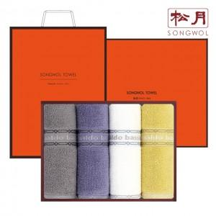

【상세/제작정보】 | <p><span style="font-size: 14pt;">※ 자수인쇄 디자인 난이도에 따라 비용 편차 발생 됩니다.</span><span style="font-size: 14pt;">​</span><span id="husky_bookmark_end_1730284632486"></span></p>

【인쇄/포장옵션】 | 실크, 자수 / 포장지포장

【공급단가】 | 수량 | 30~ | 100~ | 500~ | 1,000~ | 2,000~
*VAT별도 | 단가 | 16,060원 | 15,820원 | 15,450원 | 14,830원 | 14,210원

【상품 URL】 | https://www.synergygift.co.kr:443/src/goods_detail.php?gdno=37371

